钢琴拍卖清单
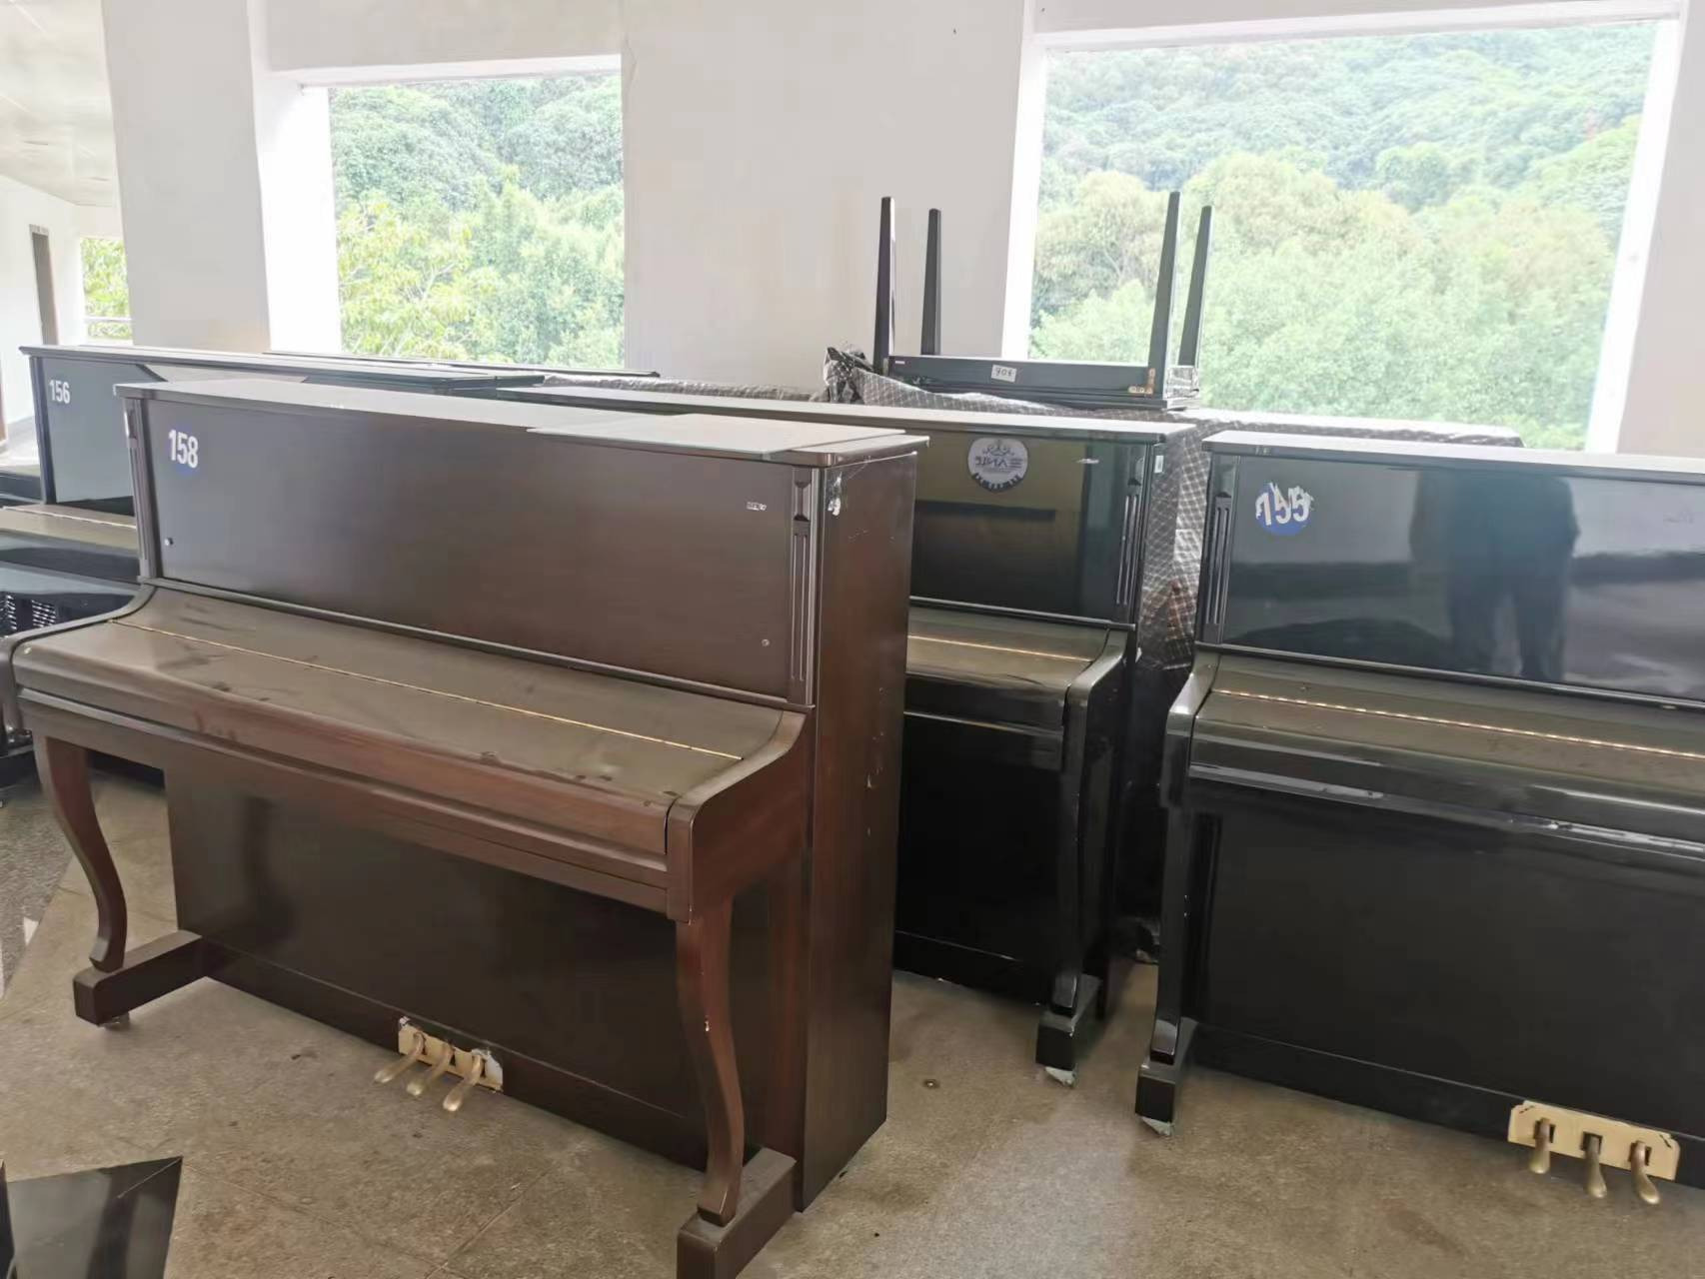
拍卖清单
序号 | 品牌 | 数量（台） | 图片
1 | SAMICK CS118 | 3 | 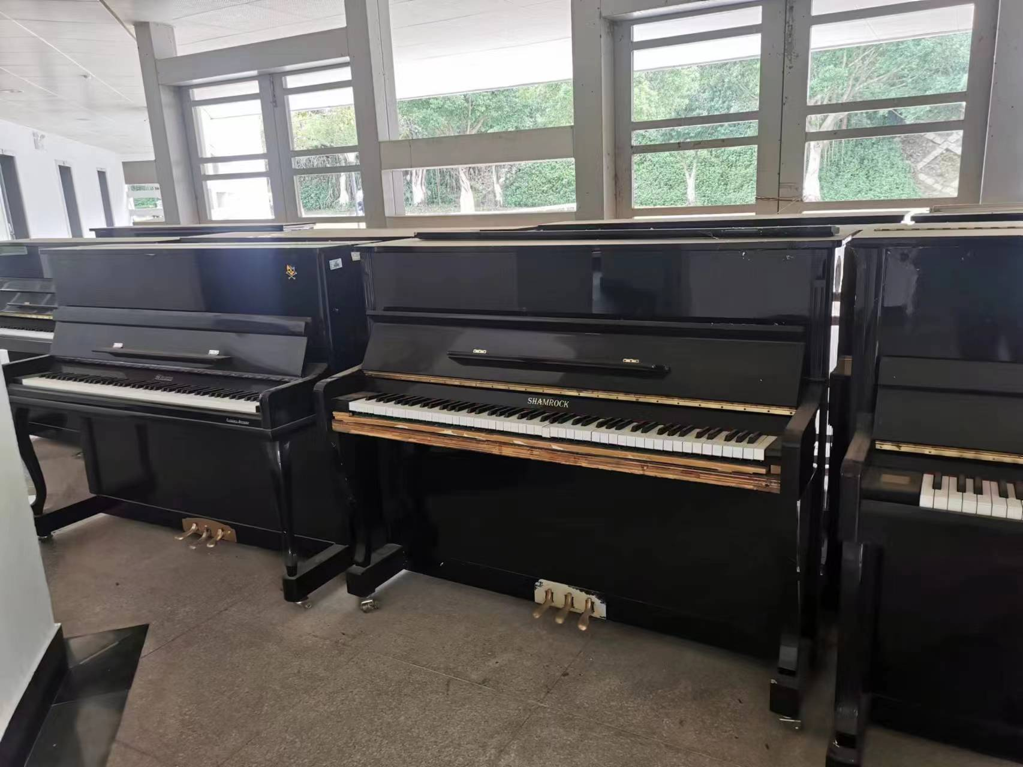
2 | TOYAMA T | 3
3 | 施德曼118 | 2
4 | 施德曼C-120 | 2
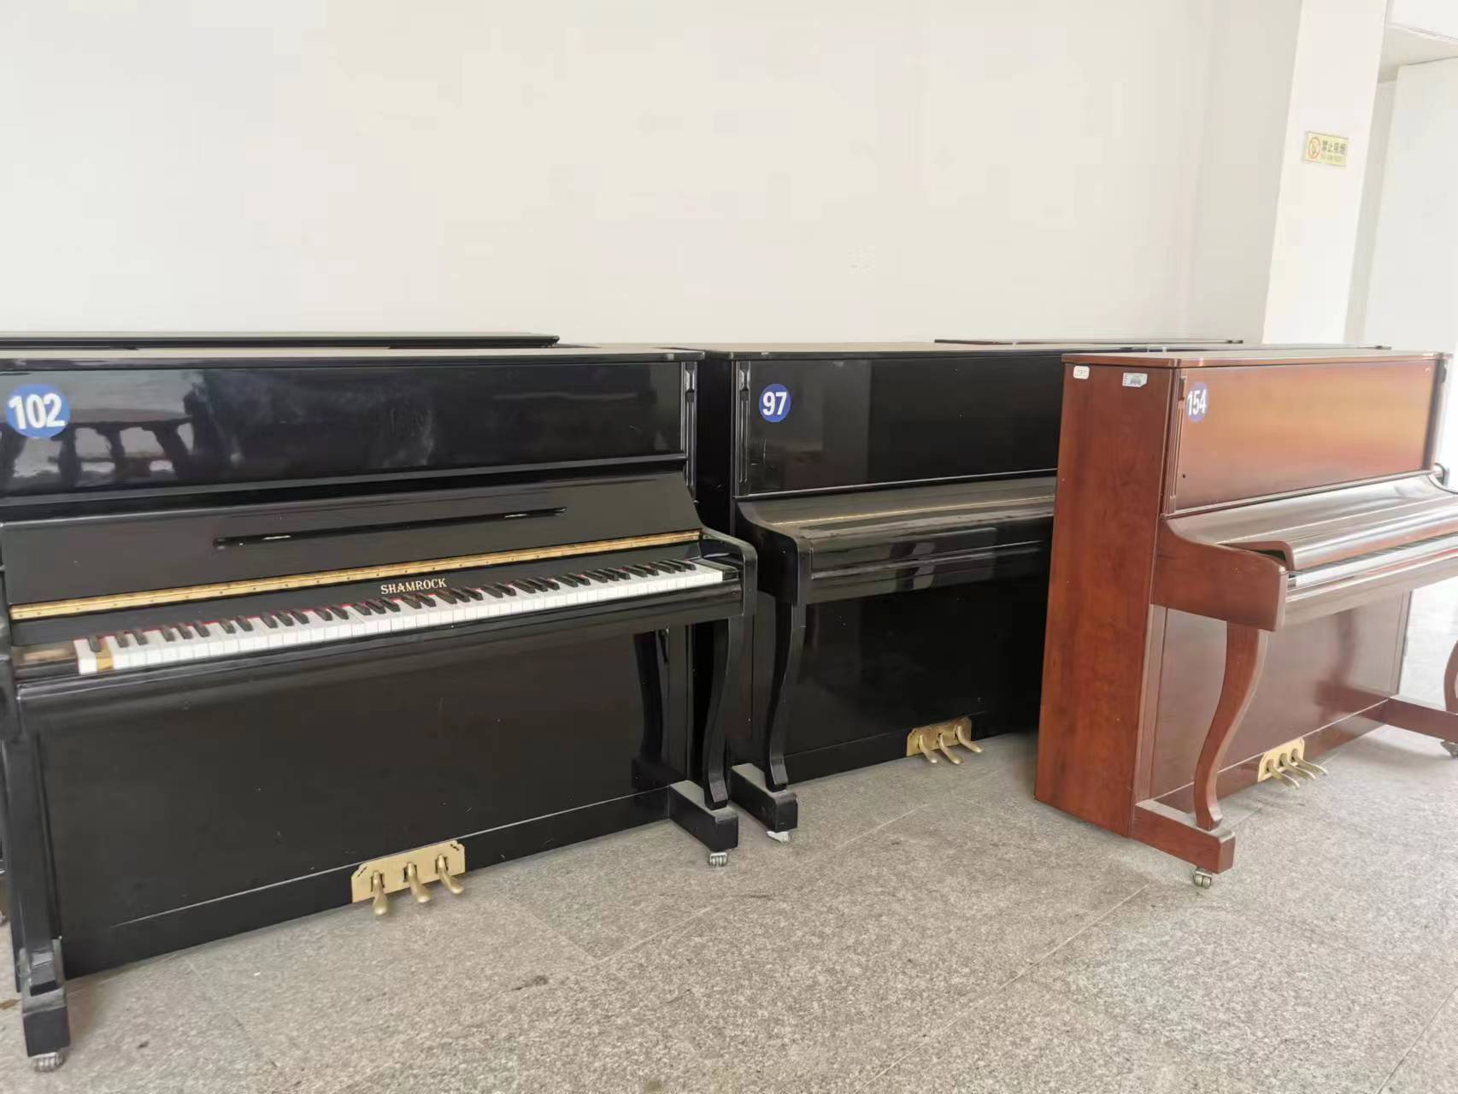
5 | 施德曼C120 | 1
6 | 仙诺克120型 | 20
7 | 珠江118M6 | 6
8 | 总计 | 37
钢琴放置地点为学生活动中心楼内走廊。

